CENTRAL & 11 SUR 27-Nov-23
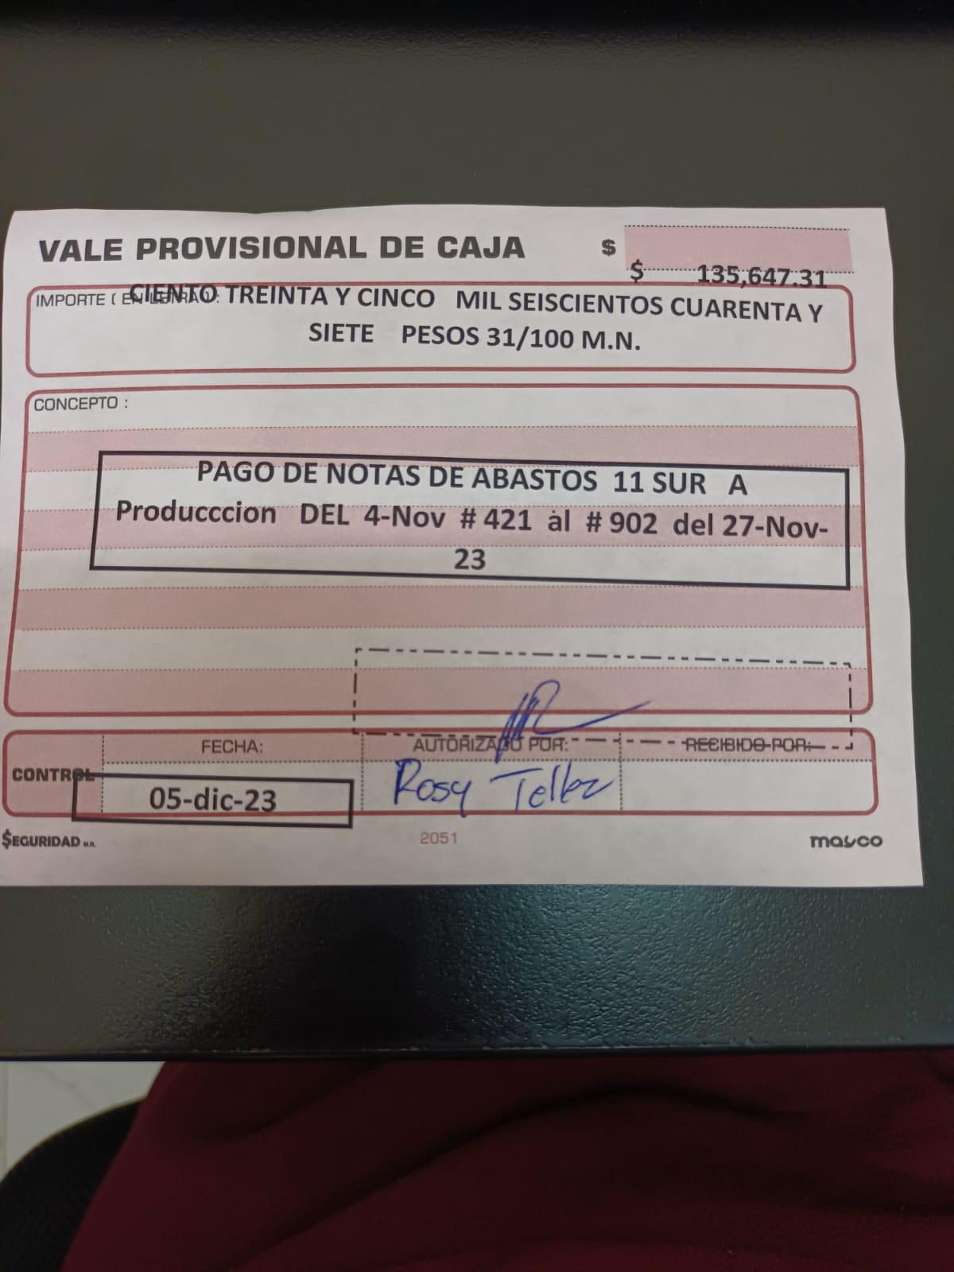
NOTAS DE 11 SUR
 |  |  | NOTAS DE PRODUCCION
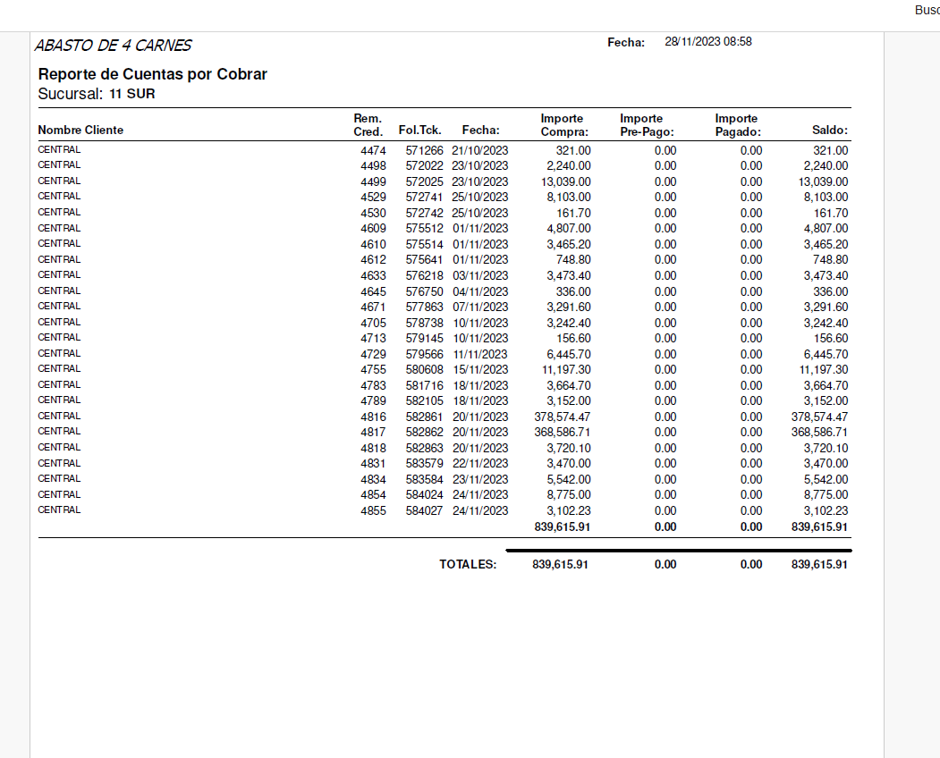
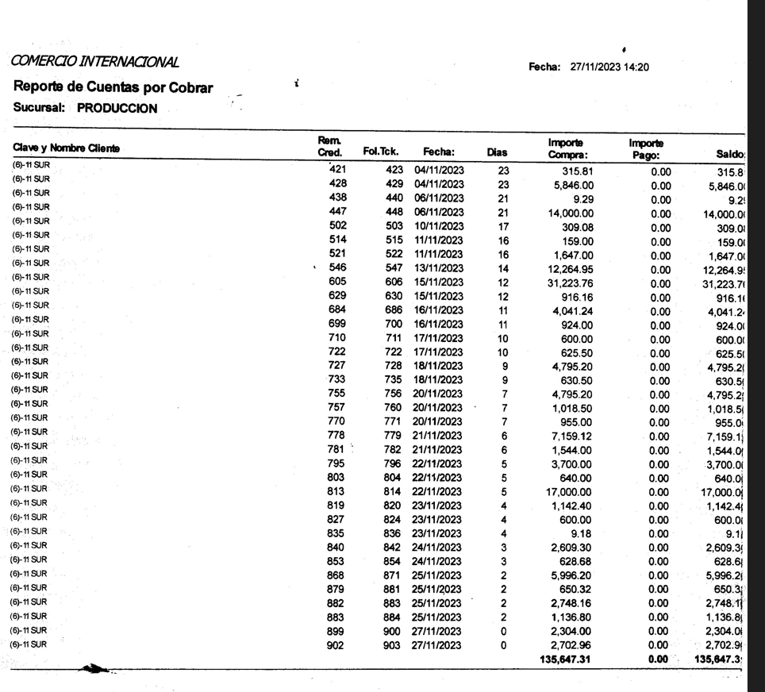

 |  |  | Fecha | Folio | IMPORTE
 | NOTAS DEBE CENTRAL 11 SUR | $839,615.91 | 4-Dec-23 | 3974960 | $254,122.00
 | NOTAS 11 SUR A PRODUCCION | -$135,647.31 | 4-Dec-23 | 3975641 | $360,000.00
 |  | $- | 4-Dec-23 | 3975647 | $17,900.00
 | POR PAGAR CENTRAL A ABASTOS DE 4 CARNES 11 SUR | $703,968.60 | 4-Dec-23 | 3975654 | $71,946.00
 |  | P A G A DO |  |  | $-
 |  |  | TOTAL PAGADO |  | $703,968.00

PRODUCCION & 11 SUR 6-Dic-
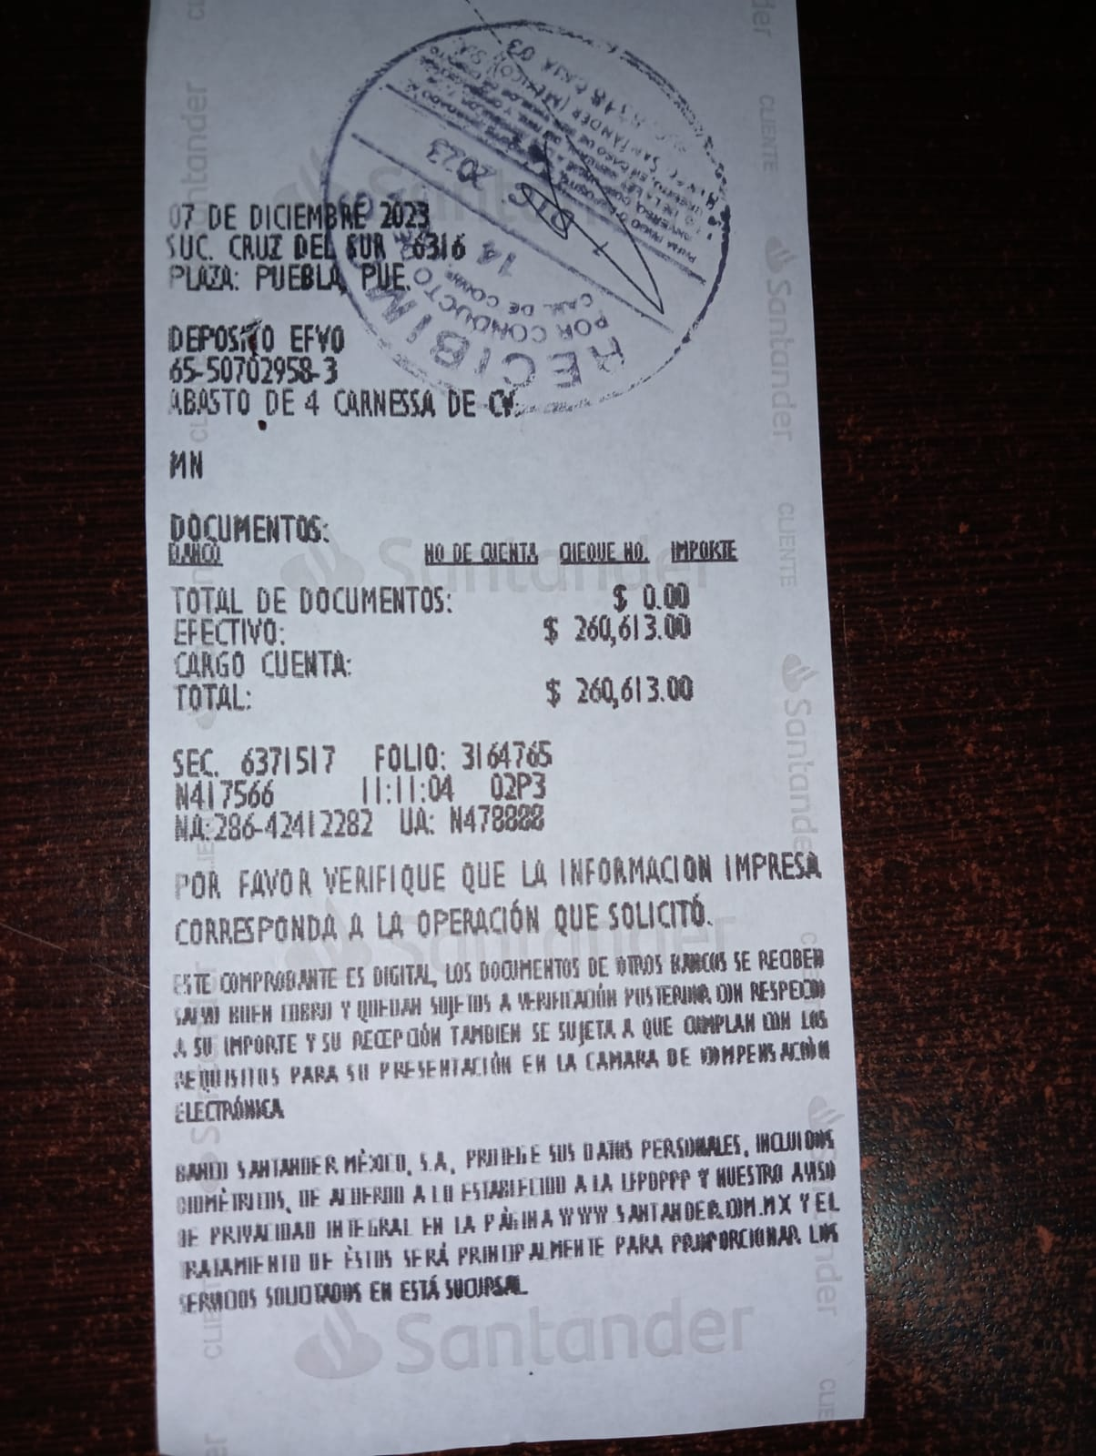
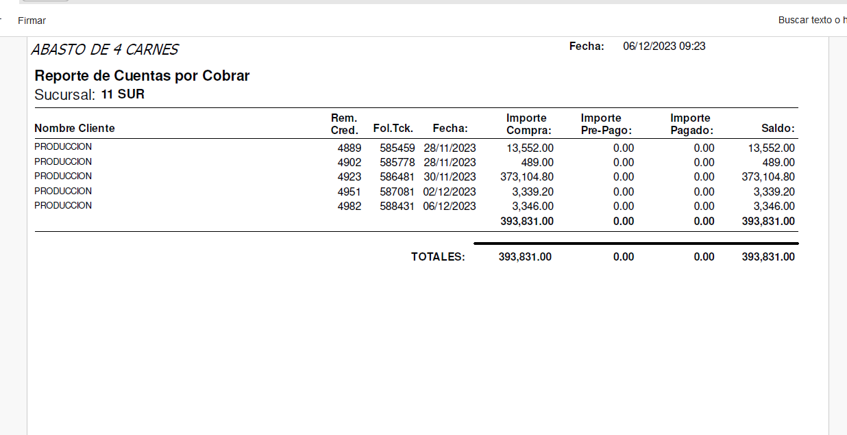
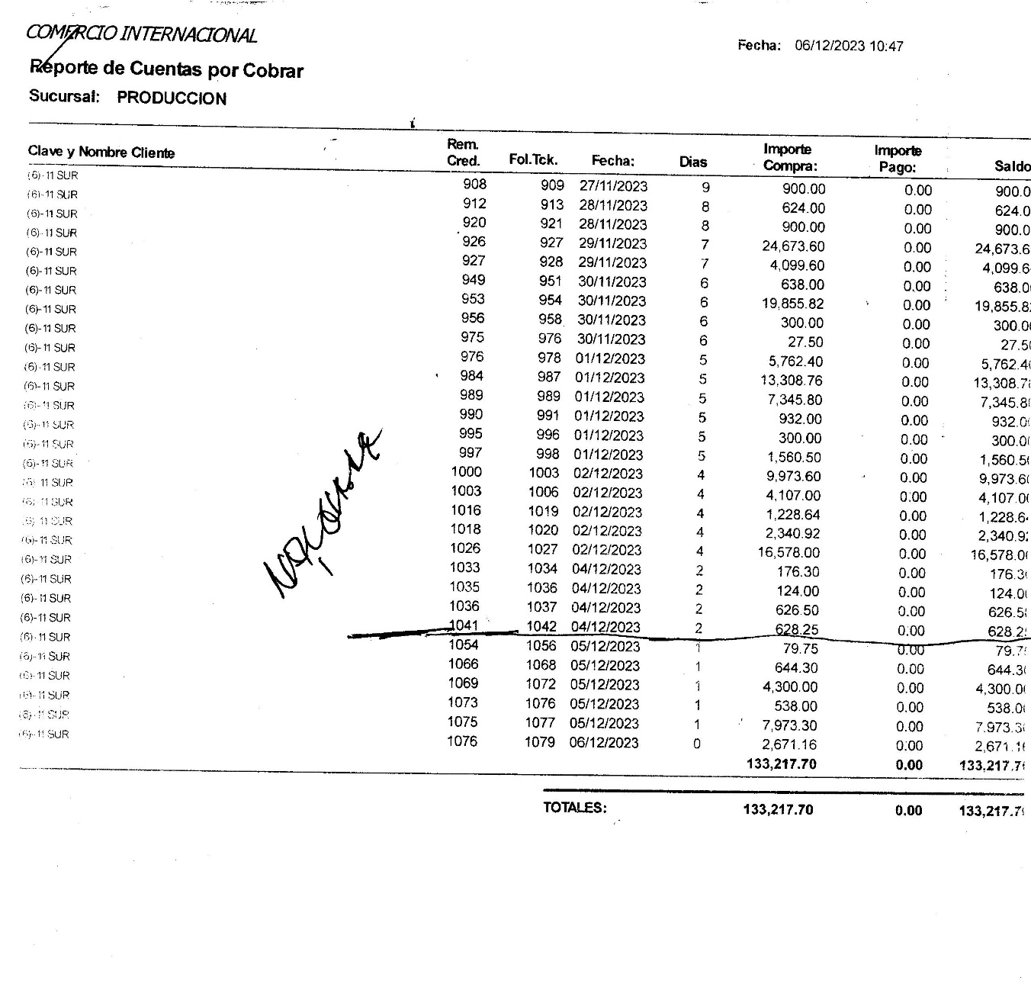

PRODUCCION DEBE A 11 SUR | $393,831.00

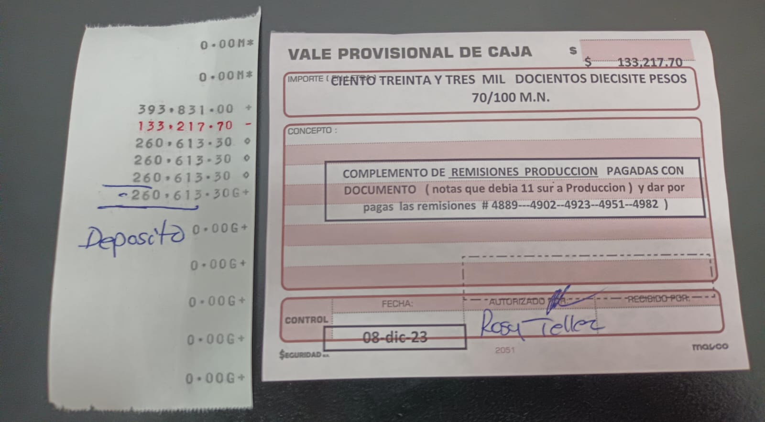
11 SUR DEBE A PRODUCCION | $133,217.70

CENTRAL DEBE PAGAR A 11 SUR | $260,613.30

11 SUR & OBRADOR 6-Dic-23
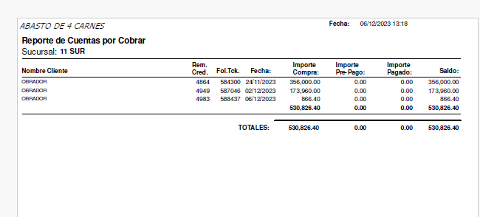
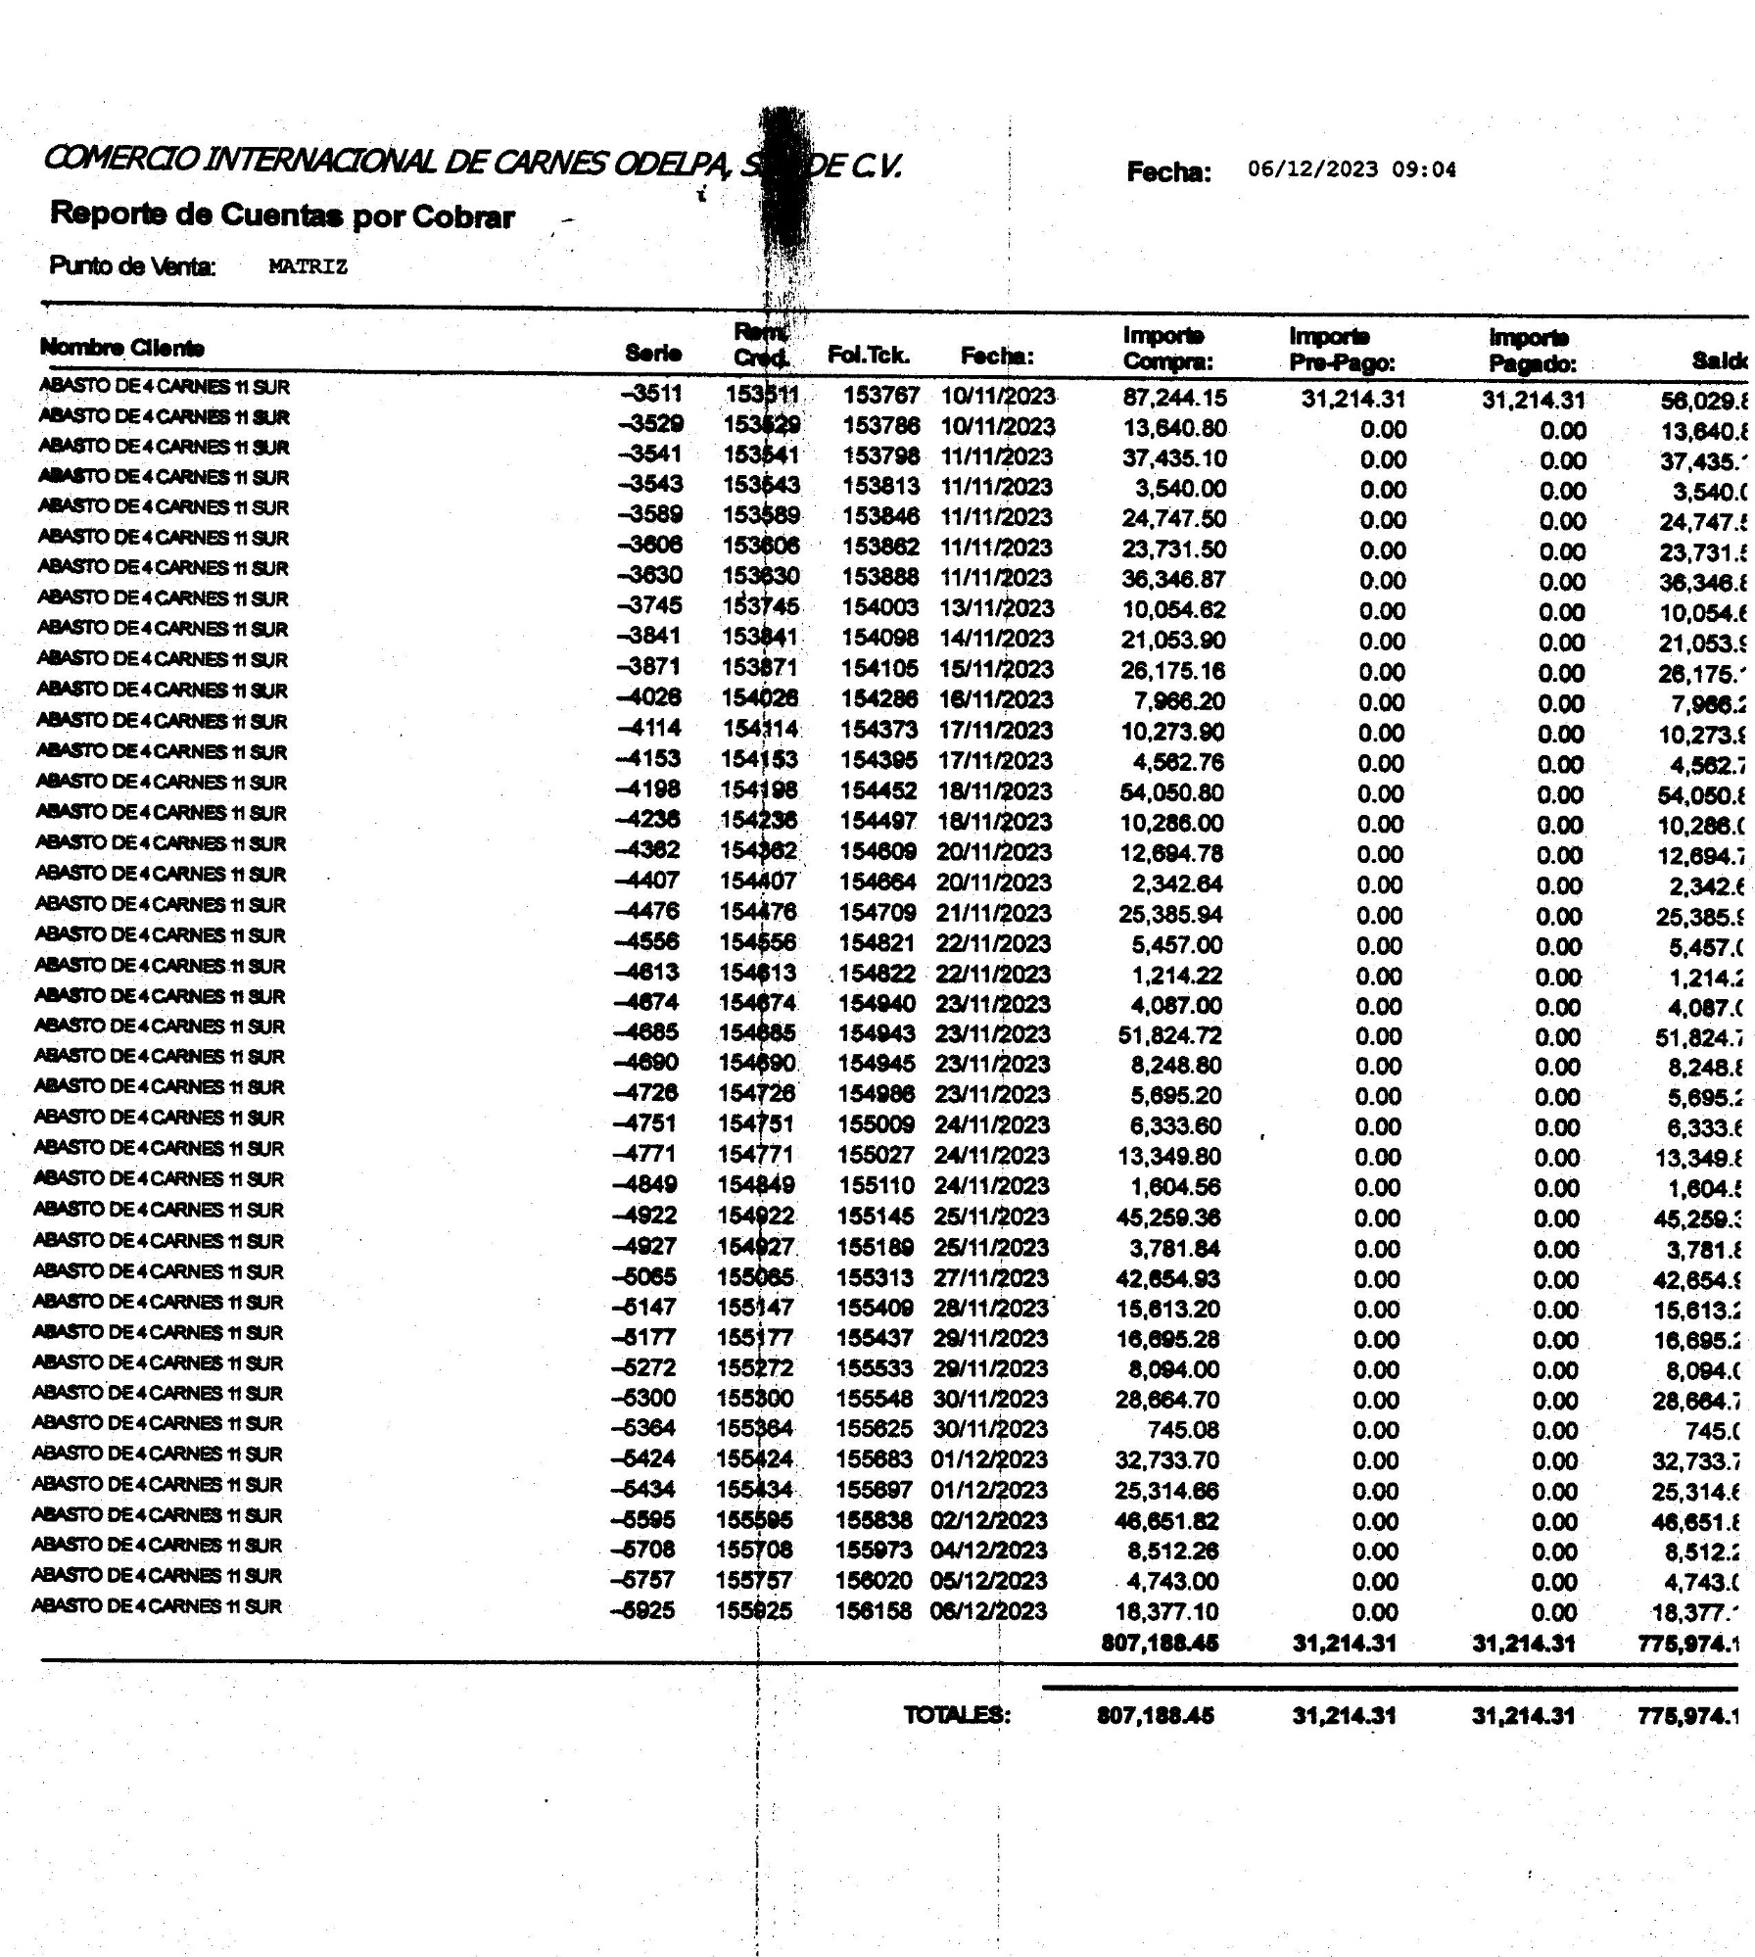

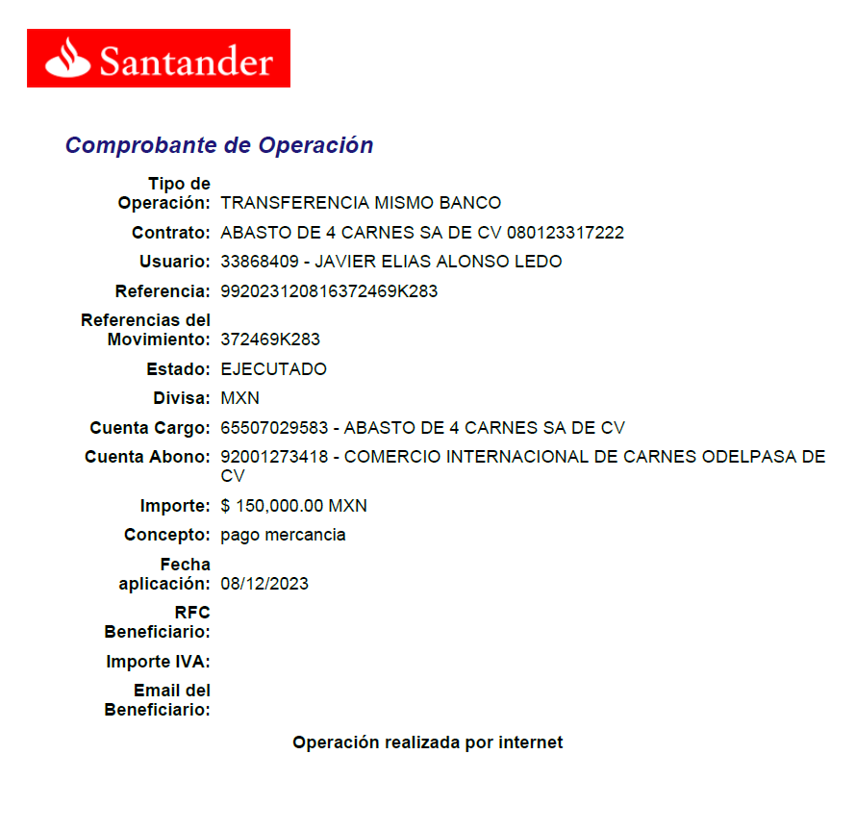

VALOR NOTAS DEBE 11 SUR A ODELPA |  |  |  | $775,974.14

VALOR NOTAS ODELPA DEBE A 11 SUR |  |  |  | $530,826.40

 | DEBE PAGAR 11 SUR A ODELPA |  |  | $245,147.74

 | Transferencia |  | 8-Nov-23 | $150,000.00

 |  |  |  | $-
 |  |  |  | $-

 |  | DEBEN |  | $95,147.74

